EM__Bed II
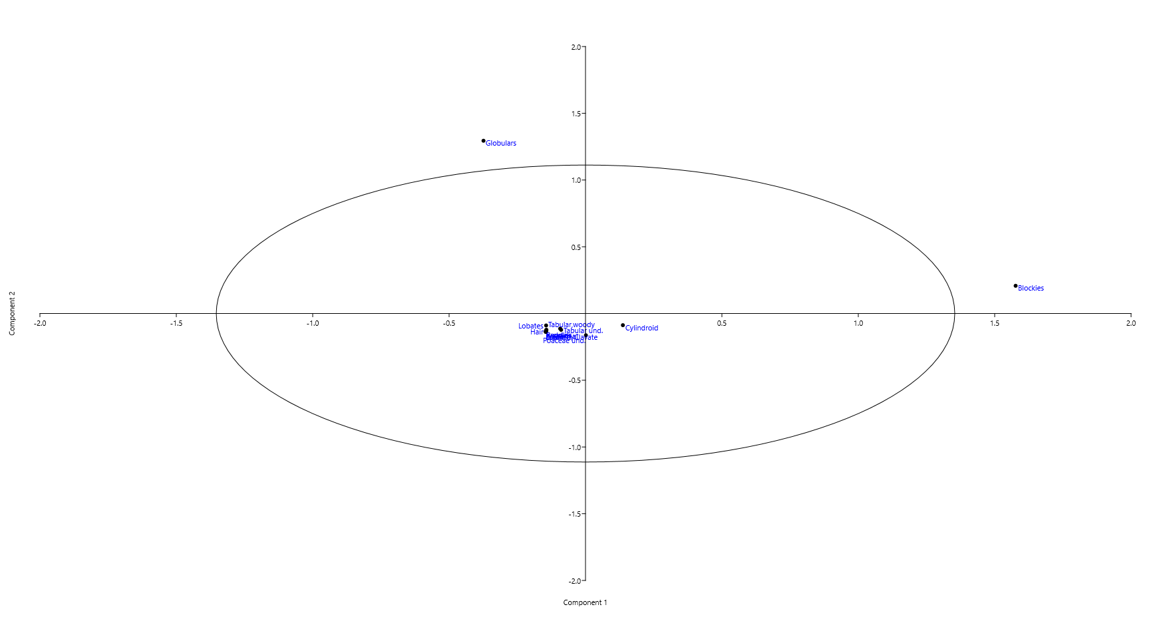
 | Lobates | Cylindroid | Blockies | Poaceae und. | Epidermal | Globulars | Rondels | Saddles | Tabular,woody | Tabular und. | Papillae | Prism | Sclereid/Clavate | Hair | Total
EM IIL1,smp -0.1BLIID-E | 0 | 6 | 0 | 5 | 0 | 0 | 0 | 0 | 0 | 0 | 0 | 0 | 1 | 0 | 12
EM IIL1,smp 0.1BLIID-E | 0 | 9 | 0 | 4 | 0 | 0 | 0 | 0 | 0 | 0 | 0 | 0 | 0 | 0 | 13
EM IIL1,smp 0.2BLIID-E | 0 | 6 | 0 | 1 | 0 | 0 | 0 | 0 | 0 | 0 | 0 | 0 | 0 | 0 | 7
EM IIL1,smp 0.65BLIID-E | 0 | 26 | 1 | 3 | 0 | 3 | 0 | 0 | 1 | 2 | 0 | 0 | 0 | 0 | 36
EM IIL1,smp 0BLIID-E | 0 | 4 | 0 | 3 | 0 | 0 | 0 | 0 | 2 | 4 | 0 | 0 | 8 | 0 | 21
EM IIL1,smp 1.2BLIID-E | 0 | 2 | 0 | 1 | 0 | 0 | 0 | 0 | 0 | 1 | 0 | 0 | 0 | 0 | 4
EM IIL1,smp 1.45BLIID-E | 0 | 2 | 0 | 7 | 0 | 0 | 0 | 0 | 2 | 3 | 0 | 0 | 6 | 0 | 20
EM IIL1,smp 1.7BLIID-E | 0 | 23 | 0 | 3 | 0 | 0 | 0 | 0 | 3 | 0 | 0 | 0 | 0 | 0 | 29
EM IIL1,smp 1.95BLIID-E | 0 | 41 | 0 | 0 | 0 | 0 | 0 | 0 | 0 | 0 | 0 | 0 | 0 | 0 | 41
EM IIL1,smp 1.9BLIID-E | 0 | 11 | 0 | 0 | 0 | 0 | 0 | 0 | 0 | 0 | 0 | 0 | 0 | 0 | 11
EM IIL1,smp 10.5BLIID-E | 0 | 1 | 0 | 0 | 0 | 0 | 0 | 0 | 0 | 0 | 0 | 0 | 0 | 0 | 1
EM IIL1,smp 13.2BLIID-E | 0 | 2 | 0 | 3 | 0 | 0 | 0 | 0 | 0 | 0 | 0 | 0 | 0 | 0 | 5
EM IIL1,smp 13.6BLIID-E | 0 | 6 | 0 | 0 | 0 | 0 | 0 | 0 | 0 | 0 | 0 | 0 | 0 | 0 | 6
EM IIL1,smp 14.3BLIID-E | 0 | 2 | 0 | 1 | 0 | 0 | 0 | 0 | 2 | 1 | 0 | 0 | 0 | 0 | 6
EM IIL1,smp 14.4BLIID-E | 0 | 0 | 0 | 0 | 0 | 0 | 0 | 0 | 1 | 0 | 0 | 0 | 0 | 0 | 1
EM IIL1,smp 15.65BLIID-E | 0 | 0 | 0 | 0 | 0 | 0 | 0 | 0 | 0 | 2 | 0 | 0 | 0 | 0 | 2
EM IIL1,smp 16.8BLIID-E | 0 | 0 | 1 | 0 | 0 | 0 | 0 | 0 | 0 | 0 | 0 | 0 | 0 | 1 | 2
EM IIL1,smp 17.55BLIID-E | 0 | 0 | 1 | 0 | 0 | 0 | 0 | 0 | 0 | 0 | 0 | 0 | 0 | 0 | 1
EM IIL1,smp 17.7BLIID-E | 0 | 0 | 0 | 0 | 0 | 2 | 0 | 0 | 0 | 0 | 0 | 0 | 0 | 0 | 2
EM IIL1,smp 18.8BLIID-E | 0 | 0 | 0 | 0 | 0 | 0 | 0 | 0 | 1 | 0 | 0 | 0 | 0 | 0 | 1
EM IIL1,smp 19.6BLIID-E | 0 | 2 | 0 | 0 | 0 | 0 | 0 | 0 | 0 | 0 | 0 | 0 | 0 | 0 | 2
EM IIL1,smp 2.4BLIID-E | 0 | 3 | 0 | 0 | 0 | 0 | 0 | 0 | 3 | 0 | 0 | 0 | 1 | 0 | 7
EM IIL1,smp 2.5BLIID-E | 0 | 1 | 0 | 1 | 0 | 0 | 0 | 0 | 1 | 2 | 0 | 0 | 1 | 0 | 6
EM IIL1,smp 2.65BLIID-E | 0 | 0 | 0 | 1 | 0 | 0 | 0 | 0 | 3 | 3 | 0 | 0 | 1 | 0 | 8
EM IIL1,smp 2.85BLIID-E | 0 | 0 | 0 | 5 | 0 | 1 | 0 | 0 | 2 | 1 | 0 | 0 | 1 | 0 | 10
EM IIL1,smp 2.9BLIID-E | 0 | 23 | 0 | 0 | 0 | 0 | 0 | 0 | 0 | 0 | 0 | 0 | 0 | 0 | 23
EM IIL1,smp 24.5BLIID-E | 0 | 1 | 0 | 0 | 0 | 0 | 0 | 0 | 8 | 0 | 0 | 0 | 0 | 0 | 9
EM IIL1,smp 25BLIID-E | 0 | 4 | 0 | 2 | 0 | 0 | 0 | 0 | 0 | 1 | 0 | 0 | 0 | 0 | 7
EM IIL1,smp 26.4BLIID-E | 0 | 1 | 0 | 0 | 0 | 0 | 0 | 0 | 0 | 0 | 0 | 0 | 0 | 0 | 1
EM IIL1,smp 27.5BLIID-E | 0 | 0 | 3 | 0 | 0 | 0 | 0 | 0 | 0 | 1 | 0 | 0 | 0 | 0 | 4
EM IIL1,smp 27.7BLIID-E | 0 | 0 | 0 | 3 | 0 | 0 | 0 | 0 | 1 | 3 | 0 | 0 | 0 | 0 | 7
EM IIL1,smp 27.85BLIID-E | 0 | 13 | 0 | 0 | 0 | 0 | 0 | 0 | 0 | 1 | 0 | 0 | 0 | 0 | 14
EM IIL1,smp 3BLIID-E | 0 | 0 | 0 | 1 | 0 | 0 | 0 | 0 | 0 | 2 | 0 | 0 | 1 | 0 | 4
EM IIL1,smp 5.1BLIID-E | 0 | 13 | 0 | 2 | 0 | 0 | 0 | 0 | 2 | 0 | 0 | 0 | 0 | 0 | 17
EM IIL1,smp 5.5BLIID-E | 0 | 2 | 1 | 0 | 0 | 0 | 0 | 0 | 0 | 0 | 0 | 0 | 0 | 0 | 3
EM IIL1,smp 6.9BLIID-E | 0 | 4 | 1 | 0 | 0 | 0 | 0 | 0 | 0 | 0 | 0 | 0 | 0 | 0 | 5
EM IIL1,smp 7.7BLIID-E | 0 | 0 | 1 | 2 | 0 | 0 | 0 | 0 | 0 | 2 | 0 | 0 | 1 | 0 | 6
EM IIL2,smp 0.75BLIID-E | 0 | 0 | 0 | 0 | 0 | 0 | 0 | 0 | 2 | 1 | 0 | 0 | 0 | 0 | 3
EM IIL2,smp 1.1BLIID-E | 0 | 0 | 0 | 0 | 0 | 0 | 0 | 0 | 1 | 0 | 0 | 0 | 0 | 0 | 1
EM IIL2,smp 1.22BLIID-E | 0 | 1 | 3 | 1 | 0 | 0 | 0 | 0 | 0 | 2 | 0 | 0 | 0 | 0 | 7
EM IIL2,smp 1.3BLIID-E | 0 | 18 | 14 | 23 | 0 | 0 | 0 | 0 | 10 | 16 | 0 | 0 | 0 | 1 | 82
EM IIL2,smp 1.6BLIID-E | 0 | 13 | 6 | 45 | 0 | 1 | 0 | 0 | 3 | 28 | 0 | 0 | 0 | 0 | 96
EM IIL2,smp 1.8BLIID-E | 0 | 18 | 1 | 12 | 0 | 0 | 0 | 0 | 2 | 3 | 0 | 0 | 0 | 0 | 36
EM IIL2,smp 1.95BLIID-E | 0 | 0 | 0 | 0 | 0 | 0 | 0 | 0 | 1 | 0 | 0 | 0 | 0 | 0 | 1
EM IIL2,smp 2.4BLIID-E | 0 | 38 | 8 | 15 | 0 | 0 | 0 | 0 | 5 | 9 | 0 | 0 | 0 | 0 | 75
EM IIL2,smp 2.8BLIID-E | 2 | 0 | 0 | 0 | 0 | 0 | 0 | 0 | 0 | 0 | 0 | 0 | 0 | 0 | 2
EM IIL2,smp 27.85BLIID-E | 0 | 13 | 0 | 0 | 0 | 0 | 0 | 0 | 0 | 1 | 0 | 0 | 0 | 0 | 14
EM IIL2,smp 3.3BLIID-E | 0 | 0 | 0 | 0 | 0 | 0 | 0 | 0 | 0 | 4 | 0 | 0 | 0 | 0 | 4
EM IIL2,smp 37BLIID-E | 0 | 3 | 1 | 0 | 0 | 0 | 0 | 0 | 0 | 1 | 0 | 0 | 0 | 0 | 5
EM IIL2,smp 3BLIID-E | 0 | 6 | 0 | 0 | 0 | 0 | 0 | 0 | 0 | 0 | 0 | 0 | 0 | 0 | 6
EM IIL2,smp 4.8BLIID-E | 0 | 1 | 0 | 0 | 0 | 0 | 0 | 0 | 0 | 0 | 0 | 0 | 0 | 0 | 1
EM IIL2,smp 4BLIID-E | 0 | 3 | 1 | 0 | 0 | 0 | 0 | 0 | 0 | 0 | 0 | 0 | 0 | 0 | 4
EM IIL2,smp 9BLIID-E | 0 | 0 | 1 | 0 | 0 | 0 | 0 | 0 | 0 | 1 | 0 | 0 | 0 | 0 | 2
EM IIL3,smp 0.8BLIID-E | 0 | 0 | 1 | 0 | 0 | 0 | 0 | 0 | 0 | 0 | 0 | 0 | 0 | 0 | 1
EM IIL3,smp 1BLIID-E | 0 | 0 | 0 | 1 | 0 | 0 | 0 | 0 | 0 | 0 | 0 | 0 | 0 | 0 | 1
EM IIL3,smp 2BLIID-E | 0 | 1 | 0 | 0 | 0 | 0 | 0 | 0 | 0 | 0 | 0 | 0 | 0 | 0 | 1
EM IIL4,smp 1.53ABIID-E | 0 | 0 | 3 | 0 | 0 | 0 | 0 | 0 | 0 | 0 | 0 | 0 | 0 | 0 | 3
EM IIL5,smp 0.2ABIID-E | 0 | 0 | 0 | 0 | 0 | 1 | 0 | 0 | 0 | 0 | 0 | 0 | 0 | 0 | 1
EM IIL5,smp 0.4ABIID-E | 0 | 0 | 2 | 3 | 0 | 0 | 0 | 0 | 0 | 0 | 0 | 0 | 0 | 0 | 5
EM IIL5,smp 0.75ABIID-E | 0 | 0 | 0 | 0 | 0 | 3 | 0 | 0 | 0 | 0 | 0 | 0 | 0 | 0 | 3
EM IIL5,smp 0.85ABIID-E | 0 | 0 | 2 | 0 | 0 | 0 | 0 | 0 | 0 | 0 | 0 | 0 | 0 | 0 | 2
EM IIL5,smp 1.2ABIID-E | 0 | 3 | 3 | 0 | 0 | 0 | 0 | 0 | 1 | 0 | 0 | 0 | 0 | 0 | 7
EM IIL5,smp 1.4ABIID-E | 0 | 3 | 3 | 0 | 0 | 1 | 0 | 0 | 0 | 0 | 0 | 0 | 0 | 0 | 7
EM IIL5,smp 1.6ABIID-E | 0 | 2 | 11 | 0 | 0 | 0 | 0 | 0 | 0 | 2 | 0 | 0 | 0 | 0 | 15
EM IIL5,smp 1ABIID-E | 0 | 1 | 0 | 1 | 0 | 0 | 0 | 0 | 0 | 0 | 0 | 0 | 0 | 0 | 2
Acacia-Commiphora | 695 | 880 | 1409 | 311 | 3 | 915 | 750 | 633 | 4485 | 417 | 1 | 2 | 146 | 0 | 10647
Miombo | 2118 | 535 | 853 | 540 | 154 | 2613 | 272 | 569 | 434 | 213 | 43 | 0 | 17 | 51 | 8412

